GitHubアカウント作成手順
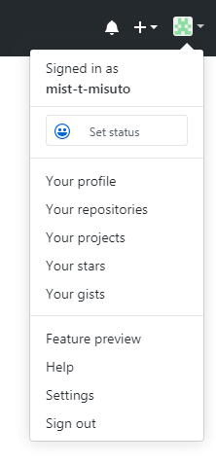
GitHubアカウント作成手順

 | ①以下のリンクにアクセスする
 | https://github.com/

 | ②各ボックスに、ユーザー名、メールアドレス、パスワードを入力する

 | 例：ミスト太郎さんの場合
 | Username：mist-t-misuto
 | Email：t-misuto@mistnet.co.jp
 | Password：testpass1234

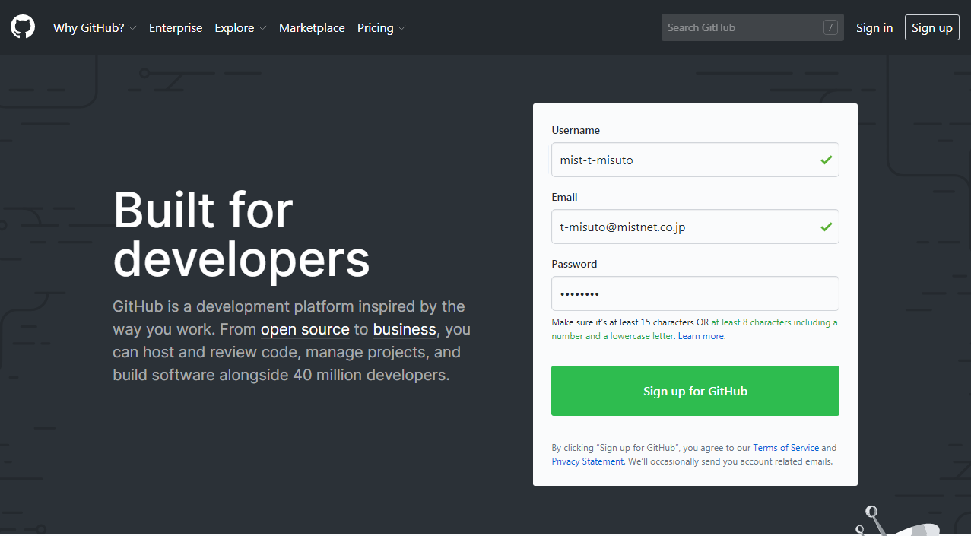

 | ・「Sign up for GitHub」を押下すると以下の画面が表示される

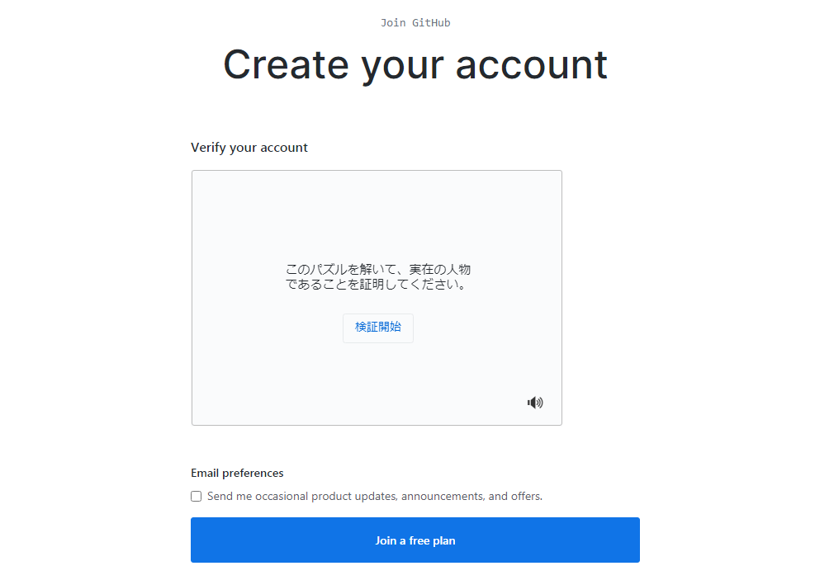

 | ③検証開始を押下しパズルを解く

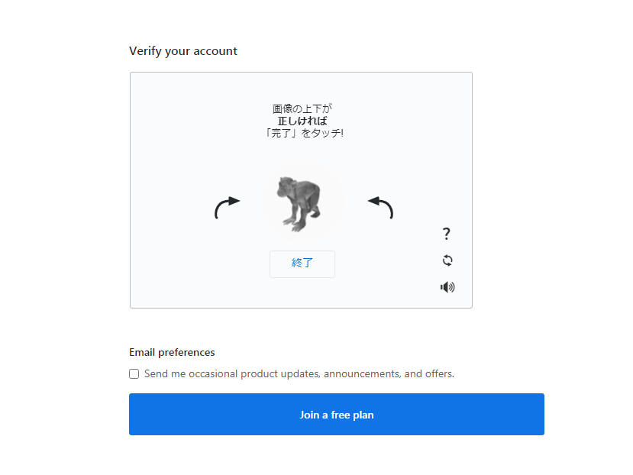

 | パズルを解き終了ボタンを押した後チェックマークが表示されたら「Join a free plan」を押下

 | ・「②」の手順で登録したメールアドレスに以下のようなメールが届く

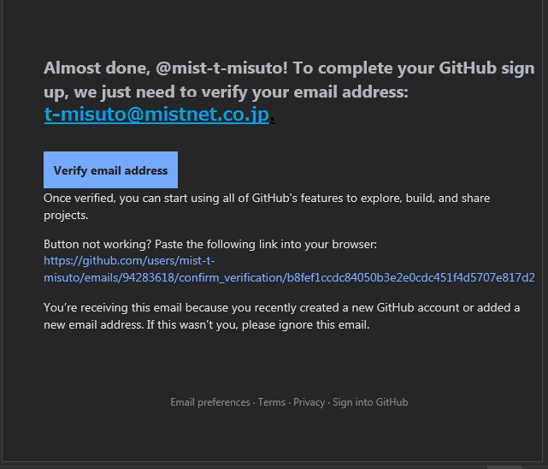

 | ④「Verify email address」をクリックする

 | ・以下の画面が表示されアカウントが作成されました。

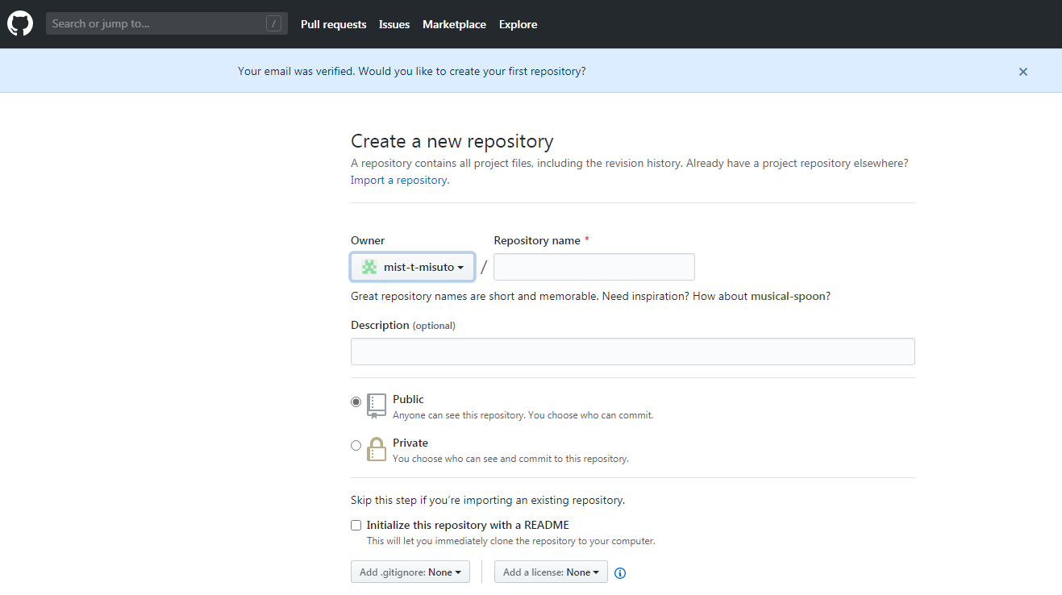

 | ・右上のアイコンをクリックし「Your profile」を押下すると登録情報が表示されます。

